订货单
宁波品秀美容科技有限公司
宁波江南路1528号高新科技广场10-26
电话: +86-574-27889688 传真: +86-574-27889677
采购单

工厂名称： | 宁波瑾秀制刷科技有限公司 |  | 订单编号： | 24AM039
工厂地址： | 余姚市陆埠镇五马工业区创利西路 15 号 |  | 订单日期： | 2024-10-15
 |  |  | 订单制作： | 孙诚昱
联络人： | 史同军 | 18067420259 | 出货编号：

客号 | 商品名称 | 规格 | 数量 | 单价 | 金额
AM-MN01 | 伸缩梳 | 紫粉拼接伸缩梳。梳齿+正面紫色7444C，按钮+反面粉色699C，ABS材质。注意按钮不要太紧，链:接密合，梳齿软硬同样品。Logo：AM8:00颜色699C，背部加镜子 | 600 | ¥4.400 | ¥2,640.00 | 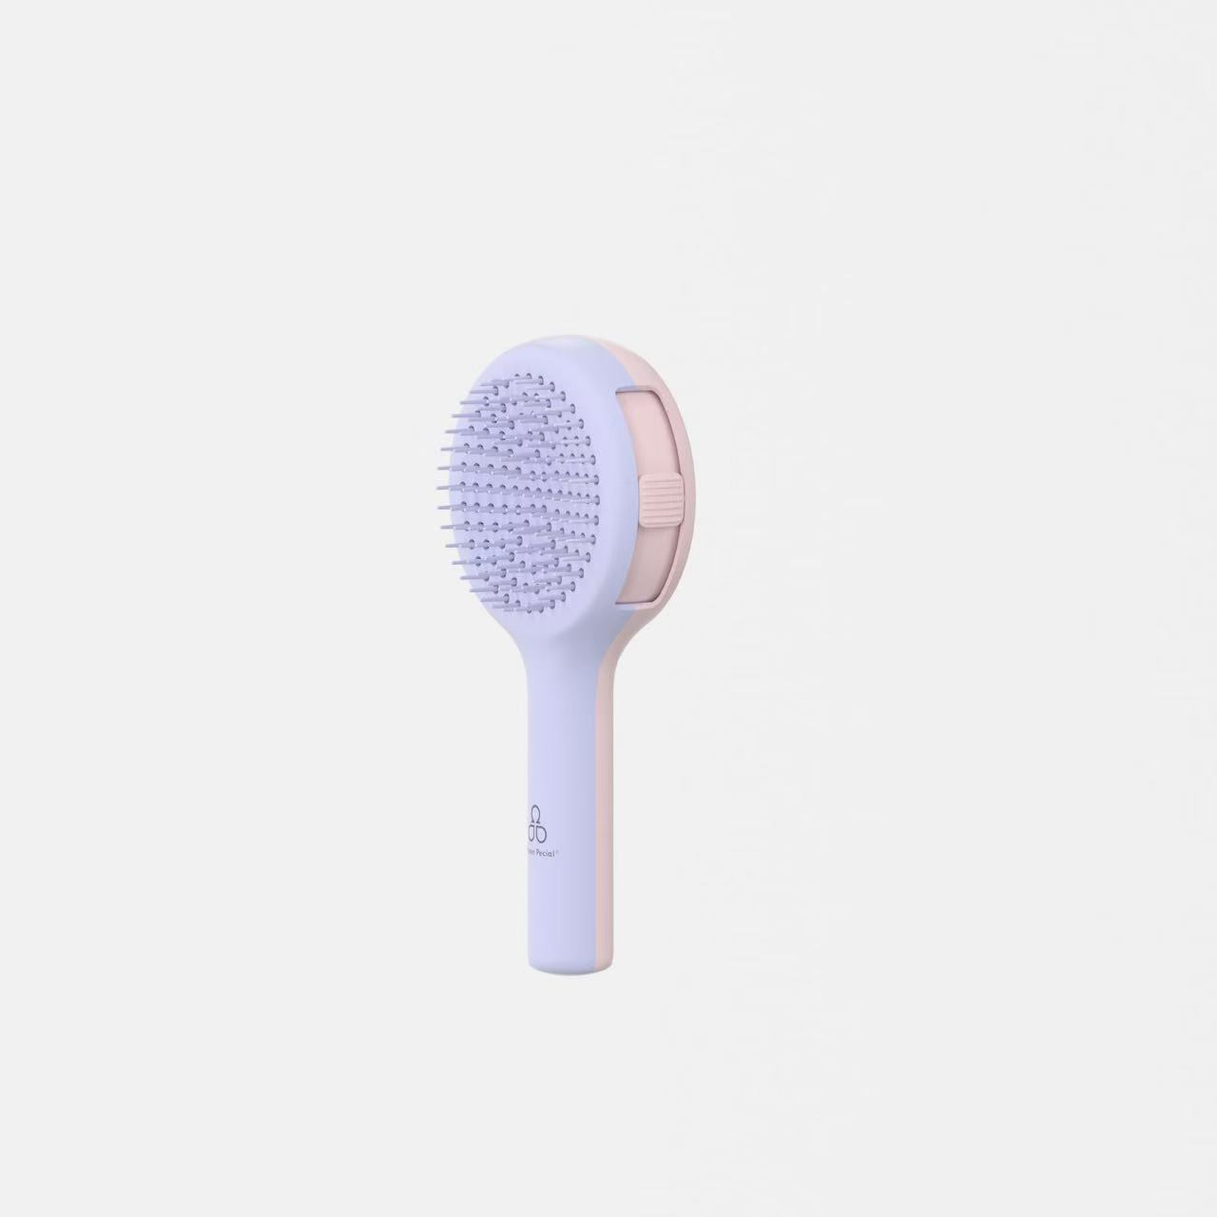

总计 |  |  | 600 |  | ¥2,640.00

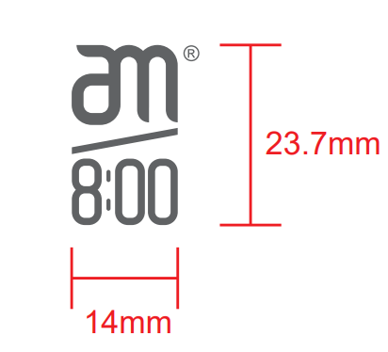
交货日期： | 2024-10-25 |  | 交货地点： | 宁波
包装： | 如描述中要求
付款方式： |  |  |  | 含税含运含进仓
合同备注： | 送义乌仓库

需方: |  |  | 供方：
宁波品秀美容科技有限公司 |  |  | 宁波瑾秀塑业有限公司

